Pasajeros

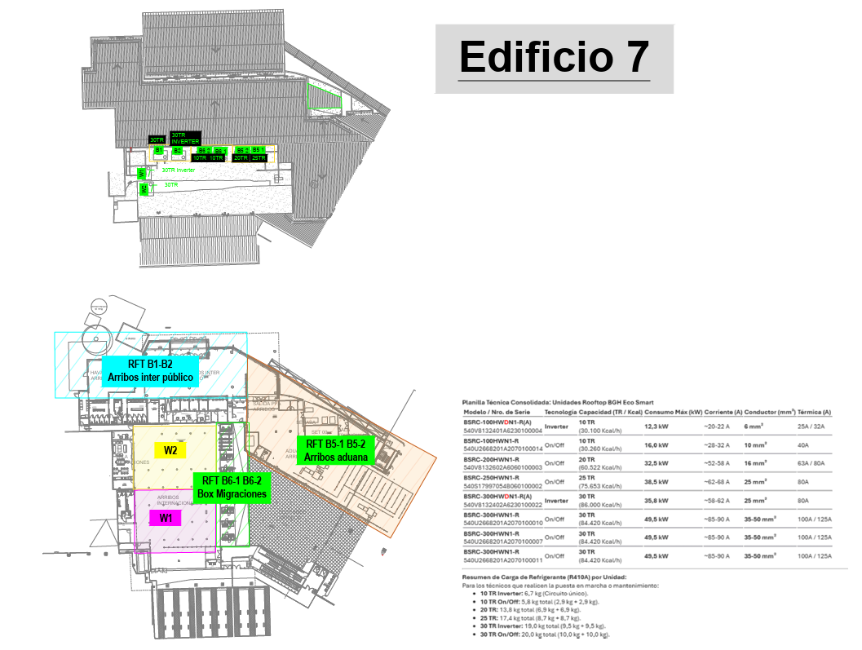
Mes | Pasajeros
Enero | 1,584,586
Febrero | 1,376,974
Marzo | 1,532,836
Abril | 1,411,778
Mayo | 1,329,602
Junio | 1,179,328
Julio | 1,403,715
Agosto | 16,055
Septiembre
Octubre
Noviembre
Diciembre

